토지산출 (2)
클릭하고 복붙 |  |  | 소재지 | 지번 | 지목 | 면적 | 공시지가 | 이용상황 | 지세 | 형상 | 방위 | 용도지역 | 접면 | 용도지구 | 계획시설 | 저촉률 | 제한구역기타 | 전년지가 | 전전년지가 | 비고 |  | 태서
 |  |  | 대림동 | 746-5 | 대 | 136 | 3,389,000 | 단독 | 평지 | 세장형 | 남서향 | 2종일주 | 세로(가) |  | 없음 | 0 | 교육 | 3,333,000 | 3,283,000 | 2025년 | #VALUE! | 토지 | 6.85E+09 | #VALUE!
기준시점 | 2026-02-25
 | 7,040,000 |  |  |  |  |  |  |  |  |  |  |  |  |  |  |  |  |  |  |  |  | 주택 | 410,000,000 |  | 주택 | 4.40E+08
결과 | 단가 | 총액 | 토+건 | 탁상 | 격차율 | 태서 | 격차율
토지 | @7,060,000 | 960,160,000 | 962,687,000 | #VALUE! | #VALUE! | @19,000,000 | 0.372 |  |  |  |  |  |  |  |  |  |  |  |  |  |  | 주택 외 | 80,000,000 |  | 주택 외 | 9.00E+07
건물 |  | 2,527,000 |  |  |  | - | #DIV/0! |  |  |  |  |  |  |  |  |  |  |  |  |  |  | 건물 합 | 490,000,000 |  | 건물 합 | 530,000,000
 |  |  |  |  |  |  |  |  |  |  |  |  |  |  |  |  |  |  |  |  |  | 총 합 | #VALUE! |  | 총 합 | 7,380,000,000
표준지 선정
선택 | 공시 년도 | 지역 코드 | 일련 번호 | 소재지 | 지번 | 지목 | 면적 | 일단구분 | 이용상황 | 이용상황기타 | 용도지역1 | 용도지역2 | 공시지가 | 주위환경 | 주위환경기타 | 지리적위치1 | 지리적위치2 | 도로교통 | 형상 | 지세 | 방위 | 전년지가 | 2024년 | 2023년 | 2022년 | 2021년 | 계획시설 | 저촉률 | 기타제한1 | 기타제한2 | 용도지구 | 용도지구2 | 임야구분 | 농지구분 | 유해철도 | 유해하수 | 경지정리 | 옥도구분 | 호가 | 용도1 면적 | 용도1가격 | 용도2 면적 | 용도2가격 | A법인 | B법인 | 실거래 | 토지 등기 | 건물 등기 | 토지 대장 | 건축물 대장 | 토지이용 계획 | 지적도
체크 | 2026 | 11560 | 1098 | 대림동 | 746-3 | 대 | 126 | 0 | 단독주택 |  | 2종일주 | 없음 | 3,533,000 | 기존 주택지대 |  | 도신초등학교 | 서측인근 | 세로(가) | 세장형 | 평지 | 남서향 | 3,389,000 | 3,333,000 | 3,283,000 | 3,550,000 | 3,165,000 | 없음 |  | 토지거래허가구역 | 교육환경보호구역 |  |  |  |  |  |  |  |  |  |  |  |  |  |  |  | y | n | n | n | n | n | n

시점수정치 | 1.00911 |  |  |  |  |  |  | 그밖의 요인
서울특별시 영등포구 (26.01.01~26.02.25 ) (주거) 2026.01.01 ~ 2026.01.31 : 0.471 2026.02.01 ~ 2026.02.28 : 0.490 ( 1 + 0.00471 ) * ( 1 + 0.00490 * 25/28 ) ≒ 1.00911 |  |  |  |  |  |  |  | # 2 | @6,730,000 | 1.02952 | 1.020 | 7,067,243 | 1.9822931329 | 1.980
 |  |  |  |  |  |  |  | 표준지 | @3,533,000 | 1.00911 | 1.000 | 3,565,186

개별요인비교 | (본건/표준지) |  |  |  |  |  |  | 개별요인비교 | (표준지/선례) | 1
가로 | 접근 | 환경 | 획지 | 행정 | 기타 | 계 |  | 가로 | 접근 | 환경 | 획지 | 행정 | 기타 | 계
1.00 | 1.00 | 1.00 | 1.00 | 1.00 | 1.00 | 1.000 |  | 1.02 | 1.00 | 1.00 | 1.00 | 1.00 | 1.00 | 1.020
 |  |  | 본건은 표준지 대비 각지에서 열세하나 형상 등에서 다소 우세함 |  |  |  |  |  |  |  | 표준지는 평가선례 대비 면적 등에서 다소 우세함
본건 | 세로(가) | 세장형 | 평지 | 2종일주 | 대 | 없음 |  | 표준지 | 세로(가) | 세장형 | 평지 | 2종일주 |  | 3,533,000
표준지 | 세로(가) | 세장형 | 평지 | 2종일주 | 대 | 3,533,000 |  | 선례 | 세로(가) | 세장형 | 평지 |  |  | 10,110,000

공시지가기준법 |  | 탁상단가: | #VALUE! | #VALUE!
표준지 | 시점수정 | 개별요인 | 그밖의요인치 | 산정단가 | 결정단가 | 시산가액
3,533,000 | 1.00911 | 1.000 | 1.980 | 7,059,068 | @7,060,000 | 960,160,000

거사비 | 선정 #3 | 공시지단가: | @7,060,000 | 공시지/거사비: | 0.96
사례 | 거래사례단가 | 시점수정 | 개별요인 | 산정단가 | 결정단가 | 시산가액
선정 #3 | @7,328,143 | 1.03107 | 0.970 | 7,329,154 | @7,330,000 | 996,880,000

1 | 2 | 3 | 4 | 5 | 6 | 7 | 8 | 9 | 10 | 11 | 12 | 13 | 14 | 15 | 16 | 17 | 18 | 19 | 20 | 21 | 22
평가사례 | 1.00911 |  |  |  |  |  |  |  |  |  |  |  |  |  |  | 시점수정치 입력
Is Selected | 평가목적 | 복사 | 연도 | 물건 | 소재지 | 지번 | 지번 | 단가 | 면적 | 지목/ 건물용도 | 평가액/면적 | 기준시점 | 평가액 (개별) | 감정평가총액 | (개별) 공시연도 | 서울특별시 영등포구 (25.03.12~26.02.25 ) (주거) 2025.03.01 ~ 2025.03.31 : 0.217 2025.04.01 ~ 2025.04.30 : 0.245 2025.05.01 ~ 2025.05.31 : 0.260 2025.06.01 ~ 2025.06.30 : 0.281 2025.07.01 ~ 2025.07.31 : 0.274 2025.08.01 ~ 2025.08.31 : 0.279 2025.09.01 ~ 2025.09.30 : 0.300 2025.10.01 ~ 2025.10.31 : 0.388 2025.11.01 ~ 2025.11.30 : 0.461 2025.12.01 ~ 2025.12.31 : 0.455 2026.01.01 ~ 2026.01.31 : 0.471 2026.02.01 ~ 2026.02.28 : 0.490 ( 1 + 0.00217 * 20/31 ) * ( 1 + 0.00245 ) * ( 1 + 0.00260 ) * ( 1 + 0.00281 ) * ( 1 + 0.00274 ) * ( 1 + 0.00279 ) * ( 1 + 0.00300 ) * ( 1 + 0.00388 ) * ( 1 + 0.00461 ) * ( 1 + 0.00455 ) * ( 1 + 0.00471 ) * ( 1 + 0.00490 * 25/28 ) ≒ 1.04065 | (개별) 지목 | (개별) 이용상황 | (개별) 용도지역 | (개별) 도로교통 | (개별) 형상 | (개별) 지세 | 등록구분 | 건명 | 감정서 | 거래 사례 | 토지 등기 | 건물 등기 | 토지 대장 | 건축물 대장 | 토지이용 계획 | 지적도 | 회원사 | 회원사명 | 비고
1 | 담보 |  | 2025 | 토지 | 서울특별시 영등포구 대림동 | 752- 3* | 752- 32 | 7,480,000 | 102 | 대 | 7,480,000 | 2025-11-12 | 762,960,000 | 770,755,480 | 2025 | 1.04065 | 대 | 단독 | 2종일주 | 세로(가) | 세장형 | 평지 |  |  | y | y | y | n | y | n | y | y | 30061B | 대***
Is Selected | 평가목적 | 복사 | 연도 | 물건 | 소재지 | 지번 | 지번 | 단가 | 면적 | 지목/ 건물용도 | 평가액/면적 | 기준시점 | 평가액 (개별) | 감정평가총액 | (개별) 공시연도 | 서울특별시 영등포구 (25.07.18~26.02.25 ) (주거) 2025.07.01 ~ 2025.07.31 : 0.274 2025.08.01 ~ 2025.08.31 : 0.279 2025.09.01 ~ 2025.09.30 : 0.300 2025.10.01 ~ 2025.10.31 : 0.388 2025.11.01 ~ 2025.11.30 : 0.461 2025.12.01 ~ 2025.12.31 : 0.455 2026.01.01 ~ 2026.01.31 : 0.471 2026.02.01 ~ 2026.02.28 : 0.490 ( 1 + 0.00274 * 14/31 ) * ( 1 + 0.00279 ) * ( 1 + 0.00300 ) * ( 1 + 0.00388 ) * ( 1 + 0.00461 ) * ( 1 + 0.00455 ) * ( 1 + 0.00471 ) * ( 1 + 0.00490 * 25/28 ) ≒ 1.02952 | (개별) 지목 | (개별) 이용상황 | (개별) 용도지역 | (개별) 도로교통 | (개별) 형상 | (개별) 지세 | 등록구분 | 건명 | 감정서 | 거래 사례 | 토지 등기 | 건물 등기 | 토지 대장 | 건축물 대장 | 토지이용 계획 | 지적도 | 회원사 | 회원사명 | 비고
2 | 시가참고 |  | 2025 | 토지 | 서울특별시 영등포구 대림동 | 900- 1* | 900- 19 | 6,730,000 | 79 | 대 | 6,730,000 | 2025-07-18 | 531,670,000 | 564,515,560 | 2025 | 1.02952 | 대 | 단독 | 2종일주 | 세로(가) | 세장형 | 평지 |  |  | y | y | n | n | n | n | n | n | 300116 | 제***
Is Selected | 평가목적 | 복사 | 연도 | 물건 | 소재지 | 지번 | 지번 | 단가 | 면적 | 지목/ 건물용도 | 평가액/면적 | 기준시점 | 평가액 (개별) | 감정평가총액 | (개별) 공시연도 | 서울특별시 영등포구 (25.11.12~26.02.25 ) (주거) 2025.11.01 ~ 2025.11.30 : 0.461 2025.12.01 ~ 2025.12.31 : 0.455 2026.01.01 ~ 2026.01.31 : 0.471 2026.02.01 ~ 2026.02.28 : 0.490 ( 1 + 0.00461 * 19/30 ) * ( 1 + 0.00455 ) * ( 1 + 0.00471 ) * ( 1 + 0.00490 * 25/28 ) ≒ 1.01666
3 | 담보 |  | 2025 | 토지 | 서울특별시 영등포구 대림동 | 752- 3* | 752- 32 | 7,480,000 | 102 | 대 | 7,480,000 | 2025-11-12 | 762,960,000 | 770,755,480 | 2025 | 1.01666

표준지 시점수정
서울특별시 영등포구 (26.01.01~26.02.25 ) (주거) 2026.01.01 ~ 2026.01.31 : 0.471 2026.02.01 ~ 2026.02.28 : 0.490 ( 1 + 0.00471 ) * ( 1 + 0.00490 * 25/28 ) ≒ 1.00911 |  |  |  |  |  |  | 서울특별시 영등포구 (25.03.12~26.02.25 ) (주거) 2025.03.01 ~ 2025.03.31 : 0.217 2025.04.01 ~ 2025.04.30 : 0.245 2025.05.01 ~ 2025.05.31 : 0.260 2025.06.01 ~ 2025.06.30 : 0.281 2025.07.01 ~ 2025.07.31 : 0.274 2025.08.01 ~ 2025.08.31 : 0.279 2025.09.01 ~ 2025.09.30 : 0.300 2025.10.01 ~ 2025.10.31 : 0.388 2025.11.01 ~ 2025.11.30 : 0.461 2025.12.01 ~ 2025.12.31 : 0.455 2026.01.01 ~ 2026.01.31 : 0.471 2026.02.01 ~ 2026.02.28 : 0.490 ( 1 + 0.00217 * 20/31 ) * ( 1 + 0.00245 ) * ( 1 + 0.00260 ) * ( 1 + 0.00281 ) * ( 1 + 0.00274 ) * ( 1 + 0.00279 ) * ( 1 + 0.00300 ) * ( 1 + 0.00388 ) * ( 1 + 0.00461 ) * ( 1 + 0.00455 ) * ( 1 + 0.00471 ) * ( 1 + 0.00490 * 25/28 ) ≒ 1.04065

거래사례 |  |  |  |  |  |  |  |  |  |  |  |  |  |  |  |  | 17 | 18 | 19 | 20 | 21 | 22 | 23 | 24 | 25 | 26
상세물건번호 | 시군구 | 소재지 | 지번 | 상세물건구분 | 지목 | 용도지역 | 거래시점 | 전체면적 | 전용면적 | 물건금액 | 단가 | 사용승인일자 | 사용승인일자 |  | 재조달 | 내용연수 | 경과 | 적용단가 | Row Data.Row.Is Selected | 년도 (공시년도) | 소재지 | 지번 | 지목 | 면적 | 공시지가 | 이용상황 | 지세 | 형상 | 방위 | 용도지역 | 접면 | 용도지구 | 계획시설 | 저촉률 | 제한구역기타 | 전년지가 | 전전년지가 | 비고 | 전년지가 | 상승률 | 2년전지가 | 구분 | 비고 | 실거래 | 2년전지가 | 구분 | 비고 | 실거래 | 토지 등기 | 건물 등기 | 토지 대장 | 건축물 대장 | 토지이용 계획 | 지적도
 | 서울특별시 영등포구 | 대림동 | 893-80 | 건물 | 대 | 제2종일반주거지역 | 2025-06-07 | 198.550 | 198.550 | 825,000,000 |  | 1990-11-12 | 1990-11-12 | 벽돌구조 | 800,000 | 40 | 34 | 120,000 | 확인 되지 않은 | 2025 | 송파동 | 19,238 | 대 | 170.2 | 8,143,000 | 주거나지 | 평지 | 정방형 | 남동향 | 2종일주 | 세로(가) |  | 없음 | 0 | 군사 | 7,815,000 | 7,684,000 | 2025년 | 7,978,000 | 104.11130609 | 7,847,000 | 민유지 |  | y | 7,882,000 | 민유지 |  | y | n | n | y | n | y | n
 | 시군구 | 소재지 | 지번 | 상세물건구분 | 지목 | 용도지역 | 거래시점 | 전체면적 | 전용면적 | 물건금액 | 단가 | 사용승인일자 | 사용승인일자 | 건물평가액 | 토지가액 | 토지단가 | 시점수정 | 서울특별시 영등포구 (25.06.07~26.02.25 ) (주거) 2025.06.01 ~ 2025.06.30 : 0.281 2025.07.01 ~ 2025.07.31 : 0.274 2025.08.01 ~ 2025.08.31 : 0.279 2025.09.01 ~ 2025.09.30 : 0.300 2025.10.01 ~ 2025.10.31 : 0.388 2025.11.01 ~ 2025.11.30 : 0.461 2025.12.01 ~ 2025.12.31 : 0.455 2026.01.01 ~ 2026.01.31 : 0.471 2026.02.01 ~ 2026.02.28 : 0.490 ( 1 + 0.00281 * 24/30 ) * ( 1 + 0.00274 ) * ( 1 + 0.00279 ) * ( 1 + 0.00300 ) * ( 1 + 0.00388 ) * ( 1 + 0.00461 ) * ( 1 + 0.00455 ) * ( 1 + 0.00471 ) * ( 1 + 0.00490 * 25/28 ) ≒ 1.03338 | 본건/거래사례 | 가로 | 접근 | 환경 | 획지 | 행정 | 기타 | 계
1 | 서울특별시 영등포구 | 대림동 | 893-80 | 토지 | 대 | 제2종일반주거지역 | 2025-06-07 | 109.000 | 109.000 | 825,000,000 |  | 33,189 | 1990-11-12 | 23,826,000 | 801,174,000 | @7,350,220 | 1.03338 | @7,595,571 |  | 1.05 | 1 | 1 | 1.05 | 1 | 1 | 1.103
 |  |  |  |  |  |  |  |  |  |  |  |  |  |  |  |  |  |  |  | 세로(가)/세로(가) | 본건이 지하철 우세 | 본건이 우세 | 세장형/정방형

 | 시군구 | 소재지 | 지번 | 상세물건구분 | 지목 | 용도지역 | 거래시점 | 전체면적 | 전용면적 | 물건금액 | 단가 | 사용승인일자 |  |  | 재조달 | 내용연수 | 경과 | 적용단가
 | 서울특별시 영등포구 | 대림동 | 723-7 | 건물 | 대 | 제2종일반주거지역 | 2025-11-18 | 328.320 | 328.320 | 2,420,000,000 |  | 1987-05-29 |  | 벽돌구조 | 800,000 | 40 | 38 | 40,000
 | 시군구 | 소재지 | 지번 | 상세물건구분 | 지목 | 용도지역 | 거래시점 | 전체면적 | 전용면적 | 물건금액 | 단가 | 사용승인일자 |  | 건물평가액 | 토지가액 | 토지단가 | 시점수정
 | 서울특별시 영등포구 | 대림동 | 723-7 | 토지 | 대 | 제2종일반주거지역 | 2025-11-18 | 250.900 | 250.900 | 2,420,000,000 |  | 1987-05-29 |  | 13,132,800 | 2,406,867,200 | @9,592,934 | #VALUE! | #VALUE!

 | 시군구 | 소재지 | 지번 | 상세물건구분 | 지목 | 용도지역 | 거래시점 | 전체면적 | 전용면적 | 물건금액 | 단가 | 사용승인일자 | 사용승인일자 |  | 재조달 | 내용연수 | 경과 | 적용단가 | 소재지 | 지번 | 지목 | 면적 | 공시지가 | 이용상황 | 지세 | 형상 | 방위 | 용도지역 | 접면 | 용도지구 | 계획시설 | 저촉률 | 제한구역기타 | 전년지가 | 전전년지가 | 비고
 | 서울특별시 영등포구 | 대림동 | 678-11 | 건물 | 대 | 제2종일반주거지역 | 2025-12-11 | 166.950 | 166.950 | 725,000,000 |  | 1985-11-22 | 1985-11-22 | 벽돌구조 | 800,000 | 40 | 30 | 200,000 | 대림동 | 678-11 | 대 | 106 | 3,342,000 | 단독 | 평지 | 가장형 | 남서향 | 2종일주 | 세각(가) |  | 없음 | 0 | 교육 | 3,285,000 | 3,237,000 | 2025년
 | 시군구 | 소재지 | 지번 | 상세물건구분 | 지목 | 용도지역 | 거래시점 | 전체면적 | 전용면적 | 물건금액 | 단가 | 사용승인일자 | 사용승인일자 | 건물평가액 | 토지가액 | 토지단가 | 시점수정 | 서울특별시 영등포구 (25.12.11~26.02.25 ) (주거) 2025.12.01 ~ 2025.12.31 : 0.455 2026.01.01 ~ 2026.01.31 : 0.471 2026.02.01 ~ 2026.02.28 : 0.490 ( 1 + 0.00455 * 21/31 ) * ( 1 + 0.00471 ) * ( 1 + 0.00490 * 25/28 ) ≒ 1.01222 | 본건/거래사례 | 가로 | 접근 | 환경 | 획지 | 행정 | 기타 | 계
...
 |  |  |  |  |  |  |  |  |  |  |  |  |  |  | 재조달 | 내용연수 | 경과 | 적용단가
 |  |  |  |  |  |  |  |  |  |  |  |  |  | 벽돌구조 | 800,000 | 40 | 31 | 180,000
 |  |  |  |  |  |  |  |  |  |  |  |  |  | 건물평가액 | 토지가액 | 토지단가 | 시점수정 | 서울특별시 영등포구 (24.11.13~26.02.25 ) (주거) 2024.11.01 ~ 2024.11.30 : 0.287 2024.12.01 ~ 2024.12.31 : 0.213 2025.01.01 ~ 2025.12.31 : 3.606 2026.01.01 ~ 2026.01.31 : 0.471 2026.02.01 ~ 2026.02.28 : 0.490 ( 1 + 0.00287 * 18/30 ) * ( 1 + 0.00213 ) * ( 1 + 0.03606 ) * ( 1 + 0.00471 ) * ( 1 + 0.00490 * 25/28 ) ≒ 1.04953 |  | 가로 | 접근 | 환경 | 획지 | 행정 | 기타 | 계
 |  |  |  |  |  |  |  |  |  |  |  |  |  | 26,654,400 | 708,345,600 | @7,302,532 | 1.04953 | @7,664,226 |  | 0.95 | 1 | 1 | 1 | 1 | 1 | 0.950

 |  |  |  |  |  |  |  |  |  |  |  |  |  | 1
 |  |  |  |  |  |  |  |  |  |  |  |  |  | 2
 |  |  |  |  |  |  |  |  |  |  |  |  |  | 3
 |  |  |  |  |  |  |  |  |  |  |  |  |  | 4
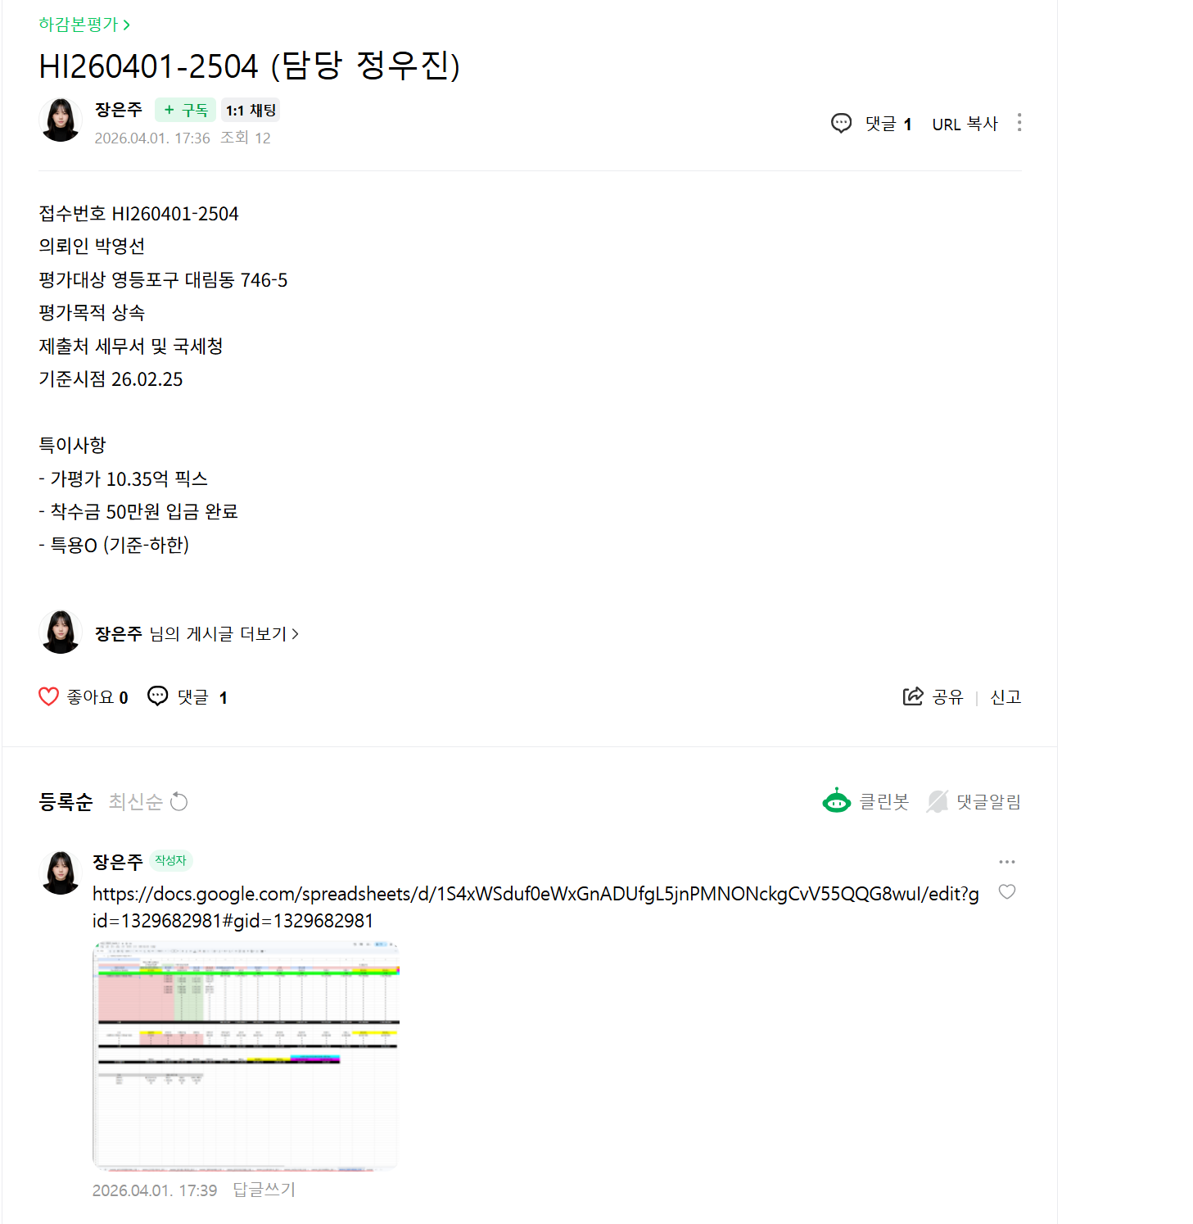
 |  |  |  |  |  |  |  |  |  |  |  |  |  | 5
 |  |  |  |  |  |  |  |  |  |  |  |  |  | 6
 |  |  |  |  |  |  |  |  |  |  |  |  |  | 7
 |  |  |  |  |  |  |  |  |  |  |  |  |  | 8
 |  |  |  |  |  |  |  |  |  |  |  |  |  | 9
 |  |  |  |  |  |  |  |  |  |  |  |  |  | 10
 |  |  |  |  |  |  |  |  |  |  |  |  |  | 11
 |  |  |  |  |  |  |  |  |  |  |  |  |  | 12
 |  |  |  |  |  |  |  |  |  |  |  |  |  | 13
 |  |  |  |  |  |  |  |  |  |  |  |  |  | 14

